Trang_bìa
Posts and Telecommunications Institute of Technology |  |  |  |  |  |  | Thiết kế |  | Tài liệu phát triển |  | Tên hệ thống |  | Bán thực phẩm Organic |  |  |  | Người tạo |  | Ngày tạo
 |  |  |  |  |  |  |  |  |  |  |  |  |  |  |  |  | Người cập nhật |  | Ngày cập nhật
 |  |  |  |  |  |  |  |  |  |  | Màn hình (ID) |  | Quản lý sản phẩm |  | Màn hình (Tên) |  | Thêm sản phẩm

 | WEBSITE BÁN THỰC PHẨM ORGANIC Tài liệu phát triển hệ thống

 | Version 1.0

 |  |  |  |  |  |  |  |  |  | 1. Mục đích |  |  | 7. Giao diện màn hình
 |  |  |  |  |  |  |  |  |  | 2. Giới hạn hoạt động |  |  | 8. Danh sách hạng mục
 |  |  |  |  |  |  |  |  |  | 3. Giới hạn hệ thống |  |  | 9. Khái quát chức năng
 |  |  |  |  |  |  |  |  |  | 4. Chức năng liên quan |  |  | 10. Xử lý chi tiết
 |  |  |  |  |  |  |  |  |  | 5. Không bao gồm
 |  |  |  |  |  |  |  |  |  | 6. Sơ đồ

Posts and Telecommunications Institute of Technology |  |  |  |  |  |  | Thiết kế |  | Tài liệu phát triển |  | Tên hệ thống |  | Tìm kiếm việc và người giúp việc |  |  |  | Người tạo |  | Ngày tạo
 |  |  |  |  |  |  |  |  |  |  |  |  |  |  |  |  | Người cập nhật |  | Ngày cập nhật
 |  |  |  |  |  |  |  |  |  |  | Màn hình (ID) |  | Quản Lý Sản Phẩm |  | Màn hình (Tên) |  | Màn hình tạo sản phẩm

 | Lịch sử chỉnh sửa

 | Ver |  | Ngày cập nhật |  |  | Nội dung cập nhật |  |  |  |  |  |  | Người cập nhật
 |  |  |  |  |  |  |  |  |  |  |  |  |  | Ngày duyệt |  | Người duyệt |  | Ngày duyệt |  | Người duyệt
 | 1 |  |  |  |  | Tạo mới

Posts and Telecommunications Institute of Technology |  |  |  |  |  |  | Thiết kế |  | Tài liệu phát triển |  | Tên hệ thống |  | Tìm kiếm việc và người giúp việc |  |  |  | Người tạo |  | Ngày tạo
 |  |  |  |  |  |  |  |  |  |  |  |  |  |  |  |  | Người cập nhật |  | Ngày cập nhật
 |  |  |  |  |  |  |  |  |  |  | Màn hình (ID) |  | Quản Lý Sản Phẩm |  | Màn hình (Tên) |  | Màn hình tạo sản phẩm

 | 1. Mục đích
 |  | - Dùng để thêm sản phẩm vào hệ thống
 |  | - Người sử dụng nhập các thông tin cần thiết để thêm mới sản phẩm
 |  | - Sau khi nhấn 'buton' 'Add' nếu thành công hệ thống sẽ trả về thông báo thành công và ngược lại thất bại sẽ trả thông báo thất bại

 | 2. Giới hạn hoạt động
 |  | Không có

 | 3. Giới hạn hệ thống
 |  | Không có

 | 4. Chức năng liên quan
 |  | Không có

 | 5. Không bao gồm
 |  | Không có

Posts and Telecommunications Institute of Technology |  |  |  |  |  |  | Thiết kế |  | Tài liệu phát triển |  | Tên hệ thống |  | Tìm kiếm việc và người giúp việc |  |  |  | Người tạo |  | Ngày tạo
 |  |  |  |  |  |  |  |  |  |  |  |  |  |  |  |  | Người cập nhật |  | Ngày cập nhật
 |  |  |  |  |  |  |  |  |  |  | Màn hình (ID) |  | Quản Lý Sản Phẩm |  | Màn hình (Tên) |  | Màn hình tạo sản phẩm

Màn hình Quản lý sản phẩm
 | 6. Sơ đồ

Khởi động
hệ thống

màn hình Menu

Sản phẩm
Danh mục
Nhà cung cấp

 | Table

 |  |  | № | Loại | Tên |  |  |  |  |  | I/O | Ghi chú
 |  |  | 1 | M | Sản phẩm |  |  | Table Quản lý sản phẩm |  |  | I/O
 |  |  | 2 | M | Danh mục |  |  | Table chứa danh sách danh mục |  |  | I/O
 |  |  | 4 | M | Nhà cung cấp |  |  | Table chứa danh sách nhà cung cấp |  |  | I
 |  |  | 5 |  |  |  |  |  |  |  | I
 |  |  | 6
 |  |  | 7
 |  |  | 8
 |  |  | 9
 |  |  | 10

 |  |  |  | ※ Loại (M: Master / T: Transaction table / Ⅰ: INI file / W: work table / V: view / S: stored procedures / L: SQL loader / F: file)

Thiết_kế
Posts and Telecommunications Institute of Technology |  |  |  | Thiết kế |  |  | Tài liệu phát triển |  |  |  |  |  | Tên hệ thống |  |  |  | Tìm kiếm việc và người giúp việc |  |  |  | Người tạo | TrungNH | Ngày tạo | 2018-01-10
 |  |  |  |  |  |  |  |  |  |  |  |  |  |  |  |  |  |  |  |  | Người cập nhật |  | Ngày cập nhật
 |  |  |  |  |  |  |  |  |  |  |  |  | Màn hình (ID) |  |  |  | Login |  | Màn hình (Tên) |  | Màn hình đăng nhập

 | 7. Giao diện màn hình

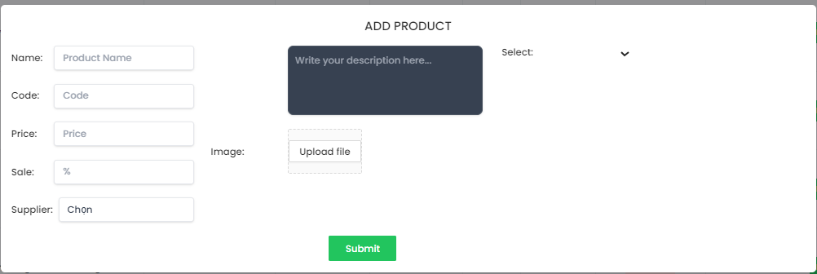

Posts and Telecommunications Institute of Technology |  |  |  | Thiết kế |  |  | Tài liệu phát triển |  |  |  |  |  | Tên hệ thống |  |  |  | Bán thực phẩm Organic |  |  |  | Người tạo | TrungNH | Ngày tạo | 2018-01-10
 |  |  |  |  |  |  |  |  |  |  |  |  |  |  |  |  |  |  |  |  | Người cập nhật |  | Ngày cập nhật
 |  |  |  |  |  |  |  |  |  |  |  |  | Màn hình (ID) |  |  |  | Quản lý sản phẩm |  | Màn hình (Tên) |  | Thêm sản phẩm

 | 8. Danh sách hạng mục
 |  | [Vùng hiển thị cố định]
 |  | № | Tên hạng mục |  | Control |  |  |  |  | Nội dung hiển thị |  |  |  |  |  |  |  |  | Ý nghĩa
 |  | 1 | Name |  |  | TextView |  |  |  |  |  | Tên sản phẩm |  |  |  |  |  |  |  | Mô tả nội dung nhập cho người dùng
 |  | 2 | Code |  |  | TextView |  |  |  |  |  | Mã sản phẩm |  |  |  |  |  |  |  | Mô tả nội dung nhập cho người dùng
 |  | 3 | Price |  |  | TextView |  |  |  |  |  | Giá bán |  |  |  |  |  |  |  | Mô tả nội dung nhập cho người dùng
 |  | 4 | Sale |  |  | TextView |  |  |  |  |  | Phần trăm giảm giá nếu có |  |  |  |  |  |  |  | Mô tả nội dung nhập cho người dùng
 |  | 5 | Supplier |  |  | TextView |  |  |  |  |  | Nhà cung cấp |  |  |  |  |  |  |  | Mô tả nội dung nhập cho người dùng
 |  | 6 | Select |  |  | TextView |  |  |  |  |  | Chọn danh mục sản phẩm |  |  |  |  |  |  |  | Mô tả nội dung nhập cho người dùng
 |  | 7 | Description |  |  | TextView |  |  |  |  |  | Mô tả thông tin sản phẩm |  |  |  |  |  |  |  | Mô tả nội dung nhập cho người dùng
 |  | 8 | Image |  |  | TextView |  |  |  |  |  | Ảnh minh họa sản phẩm |  |  |  |  |  |  |  | Mô tả nội dung nhập cho người dùng

 |  | [Vùng nhập]
 |  | № | Tên hạng mục | Loại dữ liệu | Độ dài |  |  | Bắt buộc |  |  | I/O |  | Control |  |  | Format |  | Ghi chú
 |  | 1 | Product Name | Chuỗi chữ |  |  |  |  | Y |  | I |  |  | TextView
 |  | 2 | Code | Chuỗi chữ |  |  |  |  | Y |  | I |  |  | TextView
 |  | 3 | Price | Chuỗi số |  |  |  |  | Y |  | I |  |  | TextView
 |  | 4 | % | Chuỗi số |  |  |  |  | Y |  | I |  |  | Combobox |  |  |  | Phần trăm giảm giá nếu có
 |  | 5 | Chọn | Chuỗi chữ |  |  |  |  | Y |  | I/O |  |  | Combobox |  |  |  | Chọn nhà cung cấp
 |  | 6 | Uploadfile | File |  |  |  |  | Y |  | I |  |  | image
 |  | 7 | Description | Chuỗi chữ |  |  |  |  | Y |  | I |  |  | TextView

Posts and Telecommunications Institute of Technology |  |  |  | Thiết kế |  |  | Tài liệu phát triển |  |  |  |  |  | Tên hệ thống |  |  |  | Tìm kiếm việc và người giúp việc |  |  |  | Người tạo | TrungNH | Ngày tạo | 2018-01-10
 |  |  |  |  |  |  |  |  |  |  |  |  |  |  |  |  |  |  |  |  | Người cập nhật |  | Ngày cập nhật
 |  |  |  |  |  |  |  |  |  |  |  |  | Màn hình (ID) |  |  |  | Login |  | Màn hình (Tên) |  | Màn hình đăng nhập

 |  | [Vùng nút]
 |  | № | Tên hạng mục |  | Control |  |  |  |  |  |  |  |  |  | Ghi chú
 |  | 1 | Submit |  | Button
 |  | 2 | Select category |  | Select box
 |  | 3 | Image |  | Select box
 |  | 4 | Upload file |  | Button
 | 9. Khái quát chức năng
 |  | (1) Hiển thị ban đầu
 |  |  | 1. Hiển thị màn hình ở trạng thái ban đầu

 |  | (2) Nhập thông tin sản phẩm
 |  |  | 1. Tên sản phẩm
 |  |  | 2. Mã sản phẩm
 |  |  | 3. Mã giảm giá nếu có
 |  |  | 4. Mô tả sản phẩm
 |  | (3) Chọn nhà cung cấp
 |  |  | 1. Chọn nhà cung cấp thực phẩm

 |  | (4) Chọn danh mục sản phẩm
 |  |  | 1. Chọn danh mục sản phẩm
 |  | (5) Chọn ảnh minh họa
 |  |  | 1. Chọn ảnh minh họa cho sản phẩm

 |  | (6) Hoàn tất thêm sản phẩm

Posts and Telecommunications Institute of Technology |  |  |  | Thiết kế |  |  | Tài liệu phát triển |  |  |  |  |  | Tên hệ thống |  |  |  | Tìm việc và người giúp việc |  |  |  | Người tạo | TrungNH | Ngày tạo | 2018-01-10
 |  |  |  |  |  |  |  |  |  |  |  |  |  |  |  |  |  |  |  |  | Người cập nhật |  | Ngày cập nhật
 |  |  |  |  |  |  |  |  |  |  |  |  | Màn hình (ID) |  |  |  | Post_Recruitment |  | Màn hình (Tên) |  | Đăng tải thông tin tuyển dụng

 | 10. Xử lý chi tiết
 |  | (1) Hiển thị ban đầu
 |  |  | Xem chi tiết
 |  | (2) Nhập thông tin sản phẩm
 |  |  | Xem chi tiết
 |  | (3) Chọn nhà cung cấp
 |  |  | Xem chi tiết
 |  | (4) Chọn danh mục sản phẩm
 |  |  | Xem chi tiết
 |  | (5) Thêm ảnh minh họa
 |  |  | Xem chi tiết
 |  | (6) Hoàn tất thêm sản phẩm vào giỏ hàng
 |  |  | Xem chi tiết

XuLi10.2 (2)
Posts and Telecommunications Institute of Technology |  |  |  |  | Thiết kế |  | Tài liệu phát triển | Tên hệ thống | Bán thực phẩm Organic |  | Người tạo | Kim Oanh | Ngày tạo
 |  |  |  |  |  |  |  |  |  |  | Người cập nhật |  | Ngày cập nhật
 |  |  |  |  |  |  |  | Màn hình (ID) | Quản lý sản phẩm | Màn hình (Tên) | Thêm sảm phẩm

 | 10. Xử lý chi tiết
 |  | (2) Nhập thông tin sản phẩm
 |  |  | 1. Nhập các thông tin cho sản phẩm theo hình ảnh minh họa dưới đây
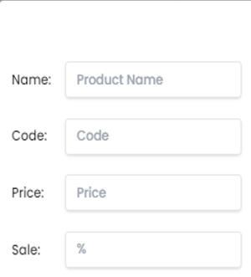

 |  |  |  | Giao diện minh hoạ

 |  |  |  |  |  | Giao diện minh hoạ

XuLi10.2
Posts and Telecommunications Institute of Technology |  |  |  |  |  |  | Thiết kế |  | Tài liệu phát triển | Tên hệ thống | Bán thực phẩm Organic |  | Người tạo | Kim Oanh | Ngày tạo
 |  |  |  |  |  |  |  |  |  |  |  |  | Người cập nhật |  | Ngày cập nhật
 |  |  |  |  |  |  |  |  |  | Màn hình (ID) | Quản lý sản phẩm | Màn hình (Tên) | Thêm sảm phẩm

 | 10. Xử lý chi tiết
 |  | (3) Chọn nhà cung cấp
 |  |  | 1. Nhấn vào input 'Chọn thành phố' |  |  | Select'
 |  |  | 2. Hiển thị dialog để người dùng chọn option

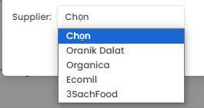

 |  |  |  |  | Giao diện minh hoạ

 |  | (4) Chọn danh mục sản phẩm
 |  |  | 1. Nhấn vào 'Select' để chọn danh mục sản phẩm
 |  |  | 2. Hiển thị dialog để người dùng chọn option

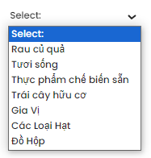

 |  |  |  |  |  |  |  | Giao diện minh hoạ

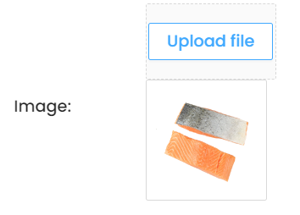
 |  |  | (5) Chọn ảnh minh họa
 |  |  |  | 1. Nhấp vào nút image để thêm hình ảnh từ máy

 |  |  | (6) Lưu lại lựa chọn của người dùng

